Комплектация
Фабрика детской мебели "КLЮKVA"
г. Ульяновск, 42-й проезд Инженерный, д. 9
тел.: 8(8422)21-11-00
E-mail: info@klukva-fabrica.ru
сайт: www.klukva-fabrica.ru

MРЦ от 16.04.2021г.
Базовая комплектация ELEGANT

Каркасная часть — ЛДСП 25 (основной) и 18 мм в кромке 1 мм (по кругу);
Фасадная часть — ЛДСП18мм, в кромке ПВХ 1мм, с накладками из МДФ ПВХ;
Каркас ящиков — ЛДСП 16 мм белого цвета в кромке 1 мм;
Все напольные модули на деревянных опорах;
В закрытых модулях и закрытых секциях модулей задняя стенка ДВП белого цвета;
Шкафы для одежды в комплекте со штангой;
Выкатные ящики на квадробоксах Hettich частичного выдвижения без доводчика;
Регулируемые навесы в навесных шкафах и полках;
Вкладные петли Hettich с доводчиком;
Направляющие с доводчиком

Эскиз |  | Характеристика |  |  |  |  | Ед. изм. | Цена
 |  | 400 мм. |  |  |  |  | компл. | 1,313 ₽
 |  | 500 мм. |  |  |  |  |  | 1,481 ₽
 |  | Вид: Sensys
 |  | Производитель: Hettich
Прочее

Эскиз |  | Характеристика |  |  |  |  | Ед. изм. | Цена
 |  | Навес регулируемый |  |  |  |  | шт. | 168 ₽
 |  | Использование в навесных шкафах и полках
 |  | Фланец для штанги |  |  |  |  | шт. | 21 ₽
 |  | D = 25 мм.
 |  | Штанга для одежды |  |  |  |  | п.м. | 153 ₽
 |  | D = 25 мм.
Материал

ЛДСП |  |  | 18 мм. |  |  |  | кв.м. | 2,383 ₽
 |  |  | 25 мм. |  |  |  |  | 2,916 ₽
Стеновая панель с ФП |  |  | Композит, 3 мм. (max: 800x2400) |  |  |  |  | 9,350 ₽
Цветовые схемы

Схема № | Каркас ЛДСП | Основа фасада ЛДСП 18мм в кромке ПВХ |  | Накладка на фасад (МДФ ПВХ) |  | Опора деревянная (Эмаль)

1 | Сатин | Белый |  | Сатин |  | Сатин
2 | Капри синий | Сатин |  | Синий |  | Капри синий
Справочная информация

Используемый материал
Каркас |  |  |  |  | Фасад
Сатин |  |  |  | 18 /25 | Сатин |  |  |  | 18
Капри синий |  |  |  | 18 /25 | Капри синий |  |  |  | 18
 |  |  |  |  | МДФ в плёнке ПВХ |  |  |  | 12 / 16
Схематический разбор блока по частям

Тип петель
Количество
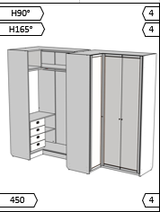

Направляющие
Количество

Для удобства и более быстрого получения информации по модулю, мы добавили иформационные вставки в блоки с изображением изделия.

В верхнем левом углу находится тип и характеристика петель (подробнее: Н90° - петля Накладная, 90° угол открытия 95°). В правом верхнем углу - количество.

В нижнем левом углу - направляющие (подробнее: размер направляющих 450мм.). Соответственно в правом нижнем углу их количество.

Ниже приведена таблица с расшифровкой характеристики и типа петель.

Тип петли |  | Угол корпуса |  | Угол открытия
Н90° (Накладная) |  | 90 |  | 95
В90° (Вкладная) |  | 90 |  | 95
Н45° (Накладная) |  | 45 |  | 95
Н165° (Накладная) |  | 90 |  | 165

Шкафы
1. Шкафы

8
В90°
В90°
8
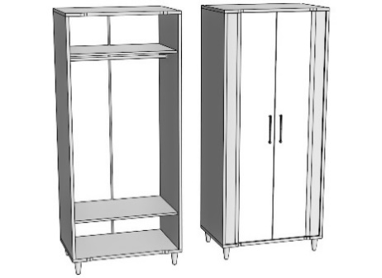 | Со штангой |  |  | 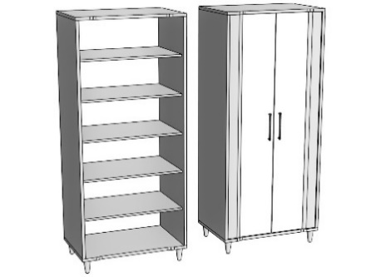 | С полками
 | Ширина | Артикул | Стоимость |  | Ширина | Артикул | Стоимость
 | 700 | EC170 | 30,428 ₽ |  | 700 | EC270 | 33,280 ₽
 | 800 | EC180 | 31,556 ₽ |  | 800 | EC280 | 34,777 ₽
 | 900 | EC190 | 32,684 ₽ |  | 900 | EC290 | 36,273 ₽
 | 1000 | EC1100 | 33,812 ₽ |  | 1000 | EC2100 | 37,770 ₽
 | В/Г/Ш(мм.): 2170х600хШирина |  |  |  | В/Г/Ш(мм.): 2170х600хШирина
8
8
В90°
В90°
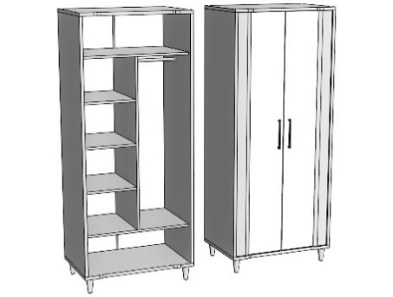 | Комбинированный |  |  | 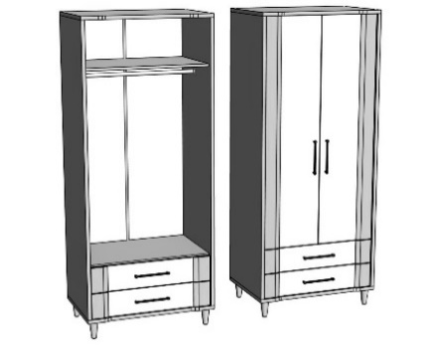 | Со штангой, 2-мя ящиками
 | Ширина | Артикул | Стоимость |  | Ширина | Артикул | Стоимость
 | 700 | EC370 | 33,961 ₽ |  | 700 | EC470Q | 37,207 ₽
 | 800 | EC380 | 35,277 ₽ |  | 800 | EC480Q | 38,467 ₽
 | 900 | EC390 | 36,589 ₽ |  | 900 | EC490Q | 39,727 ₽
 | 1000 | EC3100 | 37,901 ₽ |  | 1000 | EC4100Q | 40,987 ₽
500
2
 | В/Г/Ш(мм.): 2170х600хШирина |  |  |  | В/Г/Ш(мм.): 2170х600хШирина
8
В90°
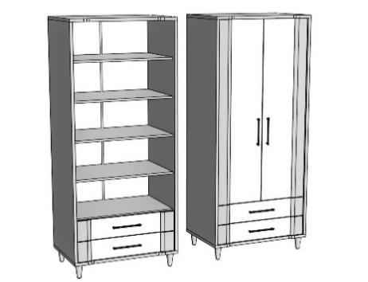 | С полками, 2-мя ящиками
 | Ширина | Артикул | Стоимость
 | 700 | EC570Q | 40,062 ₽
 | 800 | EC580Q | 41,691 ₽
 | 900 | EC590Q | 43,320 ₽
 | 1000 | EC5100Q | 44,949 ₽
500
2
2
 | В/Г/Ш(мм.): 2170х600хШирина

Пеналы
2. Пеналы

В90°
4
В90°
4
 | 2-х дверный, левый |  |  | 2-х дверный, правый
 | Ширина | Артикул | Стоимость | Ширина | Артикул | Стоимость
 | 450 | EP145L | 20,910 ₽ | 450 | EP145R | 20,910 ₽
 | 500 | EP150L | 21,551 ₽ | 500 | EP150R | 21,551 ₽
 | В/Г/Ш(мм.): 2170х400хШирина |  |  | В/Г/Ш(мм.): 2170х400хШирина
4
4
В90°
В90°
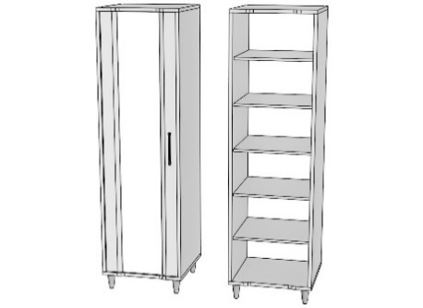 | С полками, левый |  |  | С полками, правый
 | Ширина | Артикул | Стоимость | Ширина | Артикул | Стоимость
 | 450 | EP245L | 24,309 ₽ | 450 | EP245R | 24,309 ₽
 | 500 | EP250L | 25,060 ₽ | 500 | EP250R | 25,060 ₽
 | 550 | EP255L | 25,809 ₽ | 550 | EP255R | 25,809 ₽
 | 600 | EP260L | 26,545 ₽ | 600 | EP260R | 26,545 ₽
 | В/Г/Ш(мм.): 2170х600хШирина |  |  | В/Г/Ш(мм.): 2170х600хШирина
4
4
В90°
В90°
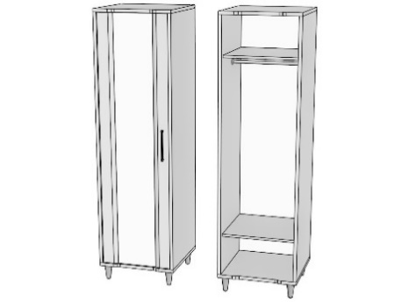 | Со штангой, левый |  |  | Со штангой, правый
 | Ширина | Артикул | Стоимость | Ширина | Артикул | Стоимость
 | 450 | EP345L | 22,377 ₽ | 450 | EP345R | 22,377 ₽
 | 500 | EP350L | 22,941 ₽ | 500 | EP350R | 22,941 ₽
 | 550 | EP355L | 23,505 ₽ | 550 | EP355R | 23,505 ₽
 | 600 | EP360L | 24,069 ₽ | 600 | EP360R | 24,069 ₽
 | В/Г/Ш(мм.): 2170х600хШирина |  |  | В/Г/Ш(мм.): 2170х600хШирина
2
2
В90°
В90°
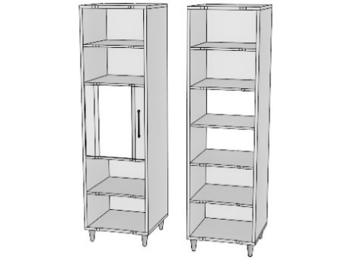 | Однодверный, левый |  |  | Однодверный, правый
 | Ширина | Артикул | Стоимость | Ширина | Артикул | Стоимость
 | 450 | EP445L | 21,091 ₽ | 450 | EP445R | 21,091 ₽
 | 500 | EP450L | 21,823 ₽ | 500 | EP450R | 21,823 ₽
 | 550 | EP455L | 22,555 ₽ | 550 | EP455R | 22,555 ₽
 | 600 | EP460L | 23,287 ₽ | 600 | EP460R | 23,287 ₽
 | В/Г/Ш(мм.): 2170х600хШирина |  |  | В/Г/Ш(мм.): 2170х600хШирина
2
2
В90°
В90°
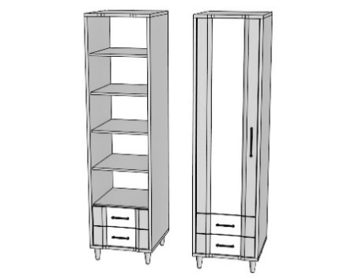 | С полками, 2-мя ящ., левый |  |  | С полками, 2-мя ящ., правый
 | Ширина | Артикул | Стоимость | Ширина | Артикул | Стоимость
 | 450 | EP545LQ | 29,981 ₽ | 450 | EP545RQ | 29,981 ₽
 | 500 | EP550LQ | 30,796 ₽ | 500 | EP550RQ | 30,796 ₽
 | 550 | EP555LQ | 31,611 ₽ | 550 | EP555RQ | 31,611 ₽
 | 600 | EP560LQ | 32,425 ₽ | 600 | EP560RQ | 32,425 ₽
500
2
500
2
2
 | В/Г/Ш(мм.): 2170х600хШирина |  |  | В/Г/Ш(мм.): 2170х600хШирина
3
3
В90°
В90°
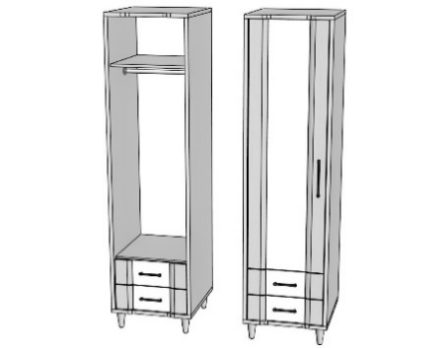 | Со штангой, 2-мя ящ., левый |  |  | Со штангой, 2-мя ящ., правый
 | Ширина | Артикул | Стоимость | Ширина | Артикул | Стоимость
 | 450 | EP645LQ | 28,050 ₽ | 450 | EP645RQ | 28,050 ₽
 | 500 | EP650LQ | 28,680 ₽ | 500 | EP650RQ | 28,680 ₽
 | 550 | EP655LQ | 29,310 ₽ | 550 | EP655RQ | 29,310 ₽
 | 600 | EP660LQ | 29,940 ₽ | 600 | EP660RQ | 29,940 ₽
500
2
500
2
 | В/Г/Ш(мм.): 2170х600хШирина |  |  | В/Г/Ш(мм.): 2170х600хШирина
3
3
В90°
В90°
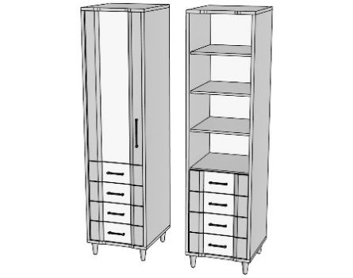 | С 4-мя ящиками, левый |  |  | С 4-мя ящиками, правый
 | Ширина | Артикул | Стоимость | Ширина | Артикул | Стоимость
 | 450 | EP745LQ | 34,107 ₽ | 450 | EP745RQ | 34,107 ₽
 | 500 | EP750LQ | 34,923 ₽ | 500 | EP750RQ | 34,923 ₽
 | 550 | EP755LQ | 35,739 ₽ | 550 | EP755RQ | 35,739 ₽
 | 600 | EP760LQ | 36,555 ₽ | 600 | EP760RQ | 36,555 ₽
500
4
500
4
 | В/Г/Ш(мм.): 2170х600хШирина |  |  | В/Г/Ш(мм.): 2170х600хШирина

 | Открытый, с 4-мя ящиками
 | Ширина | Артикул | Стоимость
 | 450 | EP845Q | 28,634 ₽
 | 500 | EP850Q | 29,426 ₽
 | 550 | EP855Q | 30,218 ₽
 | 600 | EP860Q | 31,010 ₽
500
4
4
 | В/Г/Ш(мм.): 2170х600хШирина

Столы
3. Столы

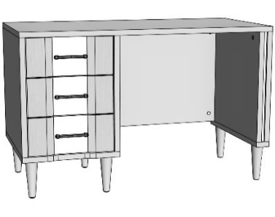 | Однотумбовый, левый |  |  |  | Однотумбовый, правый
 | Ширина | Артикул | Стоимость |  | Ширина | Артикул | Стоимость
 | 1100 | ET211LQ | 24,410 ₽ |  | 1100 | ET211RQ | 24,410 ₽
 | 1200 | ET212LQ | 24,707 ₽ |  | 1200 | ET212RQ | 24,707 ₽
 | 1300 | ET213LQ | 25,277 ₽ |  | 1300 | ET213RQ | 25,277 ₽
 | 1400 | ET214LQ | 25,574 ₽ |  | 1400 | ET214RQ | 25,574 ₽
500
4
4
4
3
500
4
4
4
4
4
4
4
3
 | В/Г/Ш(мм.): 770x600хШирина |  |  |  | В/Г/Ш(мм.): 770x600хШирина

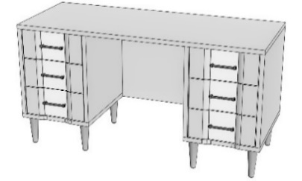 | 2-х тумбовый
 | Ширина | Артикул | Стоимость
 | 1500 | ET1150Q | 37,708 ₽
 | 1600 | ET1160Q | 38,006 ₽
500
6
 | В/Г/Ш(мм.): 770x600хШирина

Полки и навесные шкафы
4. Полки, навесные шкафы

 |  |  | Открытая |  |  | 3-х секционная
 |  |  | Артикул | Стоимость |  | Артикул | Стоимость
 |  |  | EMS0 | 4,653 ₽ |  | EMS1 | 0 ₽

Габаритный размер (мм.): 430х300хШирина |  |  |  |  | Габаритный размер (мм.): 356х300хШирина
4
В90°
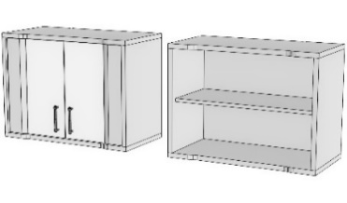 |  | С 2-мя фасадами
 |  | Ширина | Артикул | Стоимость
 |  | 700 | EMS270 | 12,886 ₽
 |  | 800 | EMS280 | 13,473 ₽
 |  | 900 | EMS290 | 14,060 ₽
 |  | В/Г/Ш(мм.): 600x400хШирина

ПРИМЕЧАНИЕ
 | В графе "Стоимость" модуля EMS0/1 цена указана за 1000мм;
 | Ширина EMS0: min - 500, max - 1600 (мм.)
 | Ширина EMS1: min - 800, max - 2750 (мм.)

Комоды
5. Комоды

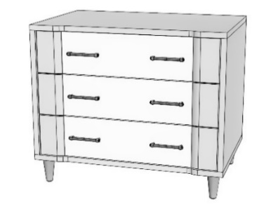 | С 3-мя ящиками |  |  | 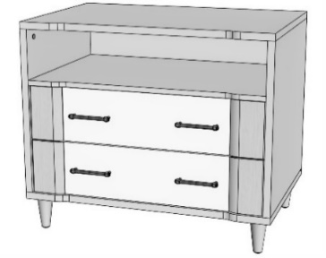 | С 2-мя ящиками, нишей
 | Ширина | Артикул | Стоимость |  | Ширина | Артикул | Стоимость
 | 800 | ECM180Q | 23,166 ₽ |  | 800 | ECM280Q | 19,742 ₽
 | 900 | ECM190Q | 23,879 ₽ |  | 900 | ECM290Q | 20,508 ₽
 | 1000 | ECM1100Q | 24,591 ₽ |  | 1000 | ECM2100Q | 21,274 ₽
500
3
500
2
 | В/Г/Ш(мм.): 770x600хШирина |  |  |  | В/Г/Ш(мм.): 770x600хШирина

 | С 5-ю ящиками
 | Ширина | Артикул | Стоимость
 | 600 | ECM360Q | 26,003 ₽
 | 650 | ECM365Q | 26,494 ₽
 | 700 | ECM370Q | 26,966 ₽
500
3
5
 | В/Г/Ш(мм.): 1200x600хШирина

Тумбы
6. Тумбы

В90°
4
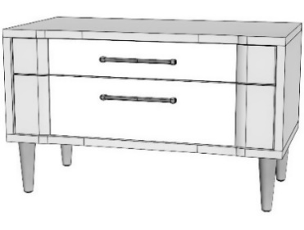 |  | Под TV, с 2-мя ящиками |  |  | 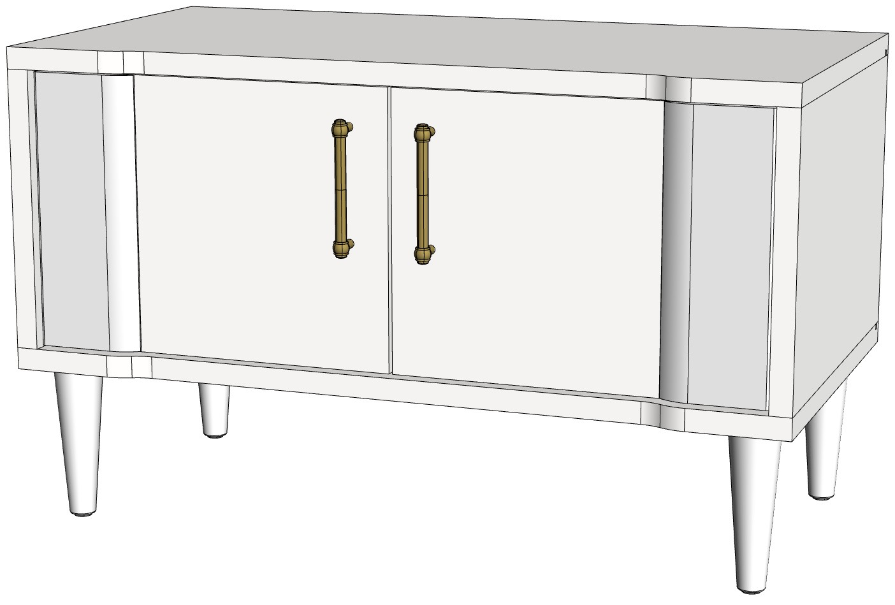 |  | Под TV, 2-х дверная
 |  | Ширина | Артикул | Стоимость |  |  | Ширина | Артикул | Стоимость
 |  | 800 | EST280Q | 14,723 ₽ |  |  | 800 | EST380 | 14,747 ₽
 |  | 900 | EST290Q | 15,206 ₽ |  |  | 900 | EST390 | 15,220 ₽
400
2
 |  | 1000 | EST2100Q | 15,690 ₽ |  |  | 1000 | EST3100 | 15,694 ₽
 | В/Г/Ш (мм.): 555х485хШирина |  |  |  |  | В/Г/Ш (мм.): 555х485хШирина

В90°
2
В90°
2
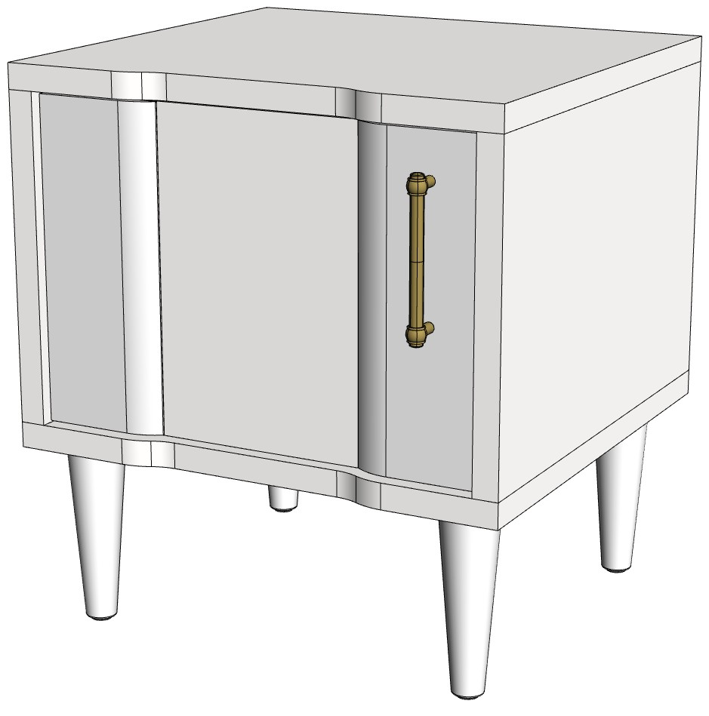 |  | Прикроватная, левая |  |  |  |  | Прикроватная, правая
 |  | Ширина | Артикул | Стоимость |  |  | Ширина | Артикул | Стоимость
 |  | 500 | EST150L | 10,519 ₽ |  |  | 500 | EST150R | 10,519 ₽

 |  | В/Г/Ш(мм.): 550x470хШирина |  |  |  |  | В/Г/Ш(мм.): 550x470хШирина

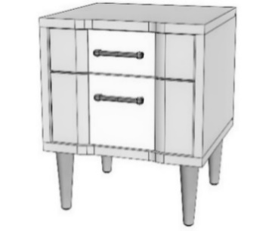 |  | Прикроватная, с 2-мя ящ.
 |  |  | Артикул | Стоимость
 |  | 500 | EST150Q | 12,452 ₽

400
2
 |  | В/Г/Ш(мм.): 550x470хШирина

Зеркала
7. Зеркала

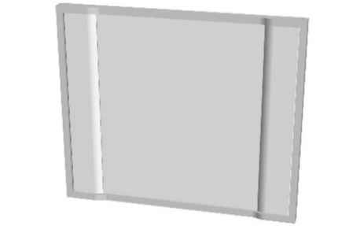 | Зеркало
 | Ширина | Артикул | Стоимость
 | 800 | EZ80 | 5,774 ₽
 | 900 | EZ90 | 6,330 ₽
 | 1000 | EZ100 | 6,888 ₽
 | В/Г/Ш(мм.): 800x46хШирина

